SKU明细
供应商对接 SKU 表 - Bridal Veil Launch v1
可直接编辑：请根据供应商反馈修改样品数量、首批数量、工艺、报价、MOQ、备注。

编号 | 英文 SKU 名称 | 中文名称 | 样品数量 | 首批计划数量 | 长度/版型方向 | 主要工艺/材质 | 参考图 |  |  | 量产单价 | 备注
1 | Simple Cathedral Veil | 简洁大教堂长头纱 | 2 | 22 | Cathedral length，大教堂长度；请提供常规长度选项和误差范围 | 柔软 bridal tulle，干净 cut edge 或供应商推荐的简洁边缘 | 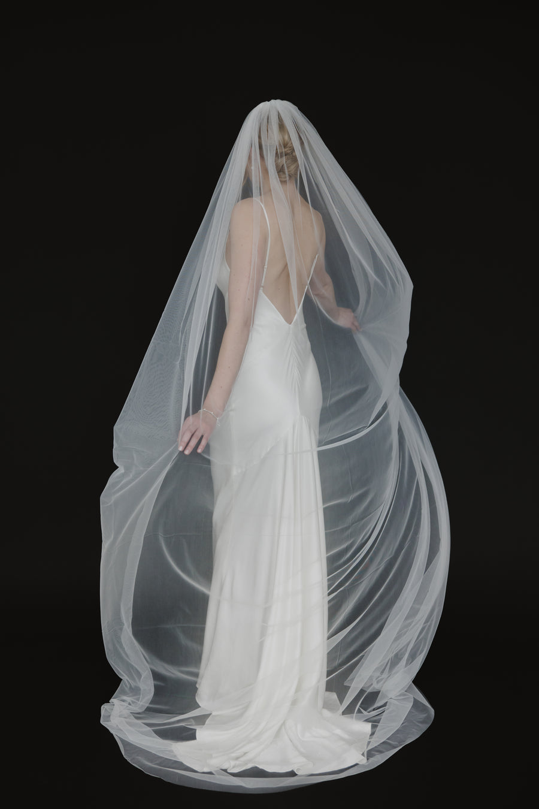
2 | Pearl Scatter Cathedral Veil | 珍珠散点大教堂长头纱 | 2 | 16 | Cathedral length，与 Simple Cathedral 方向一致 | 柔软 tulle + scatter pearls | 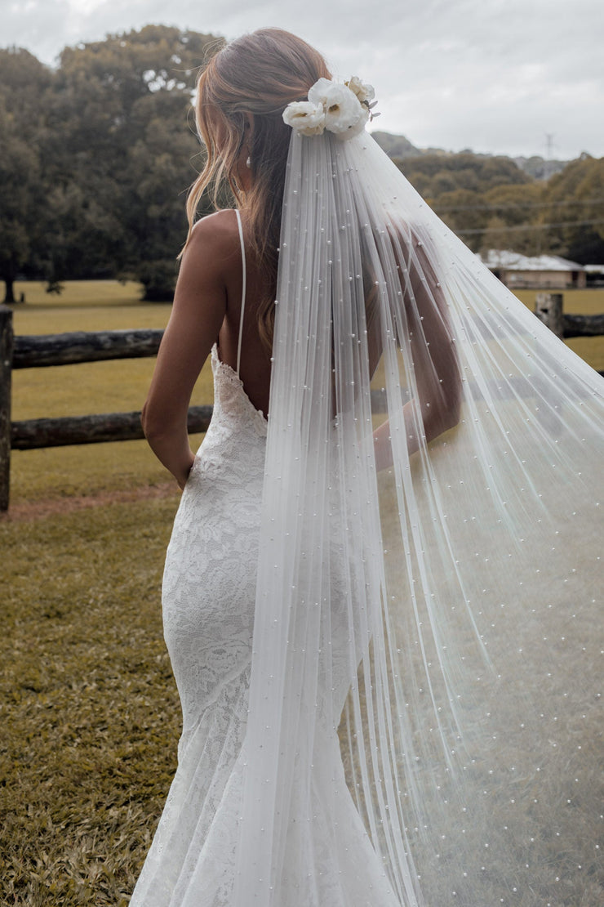 | 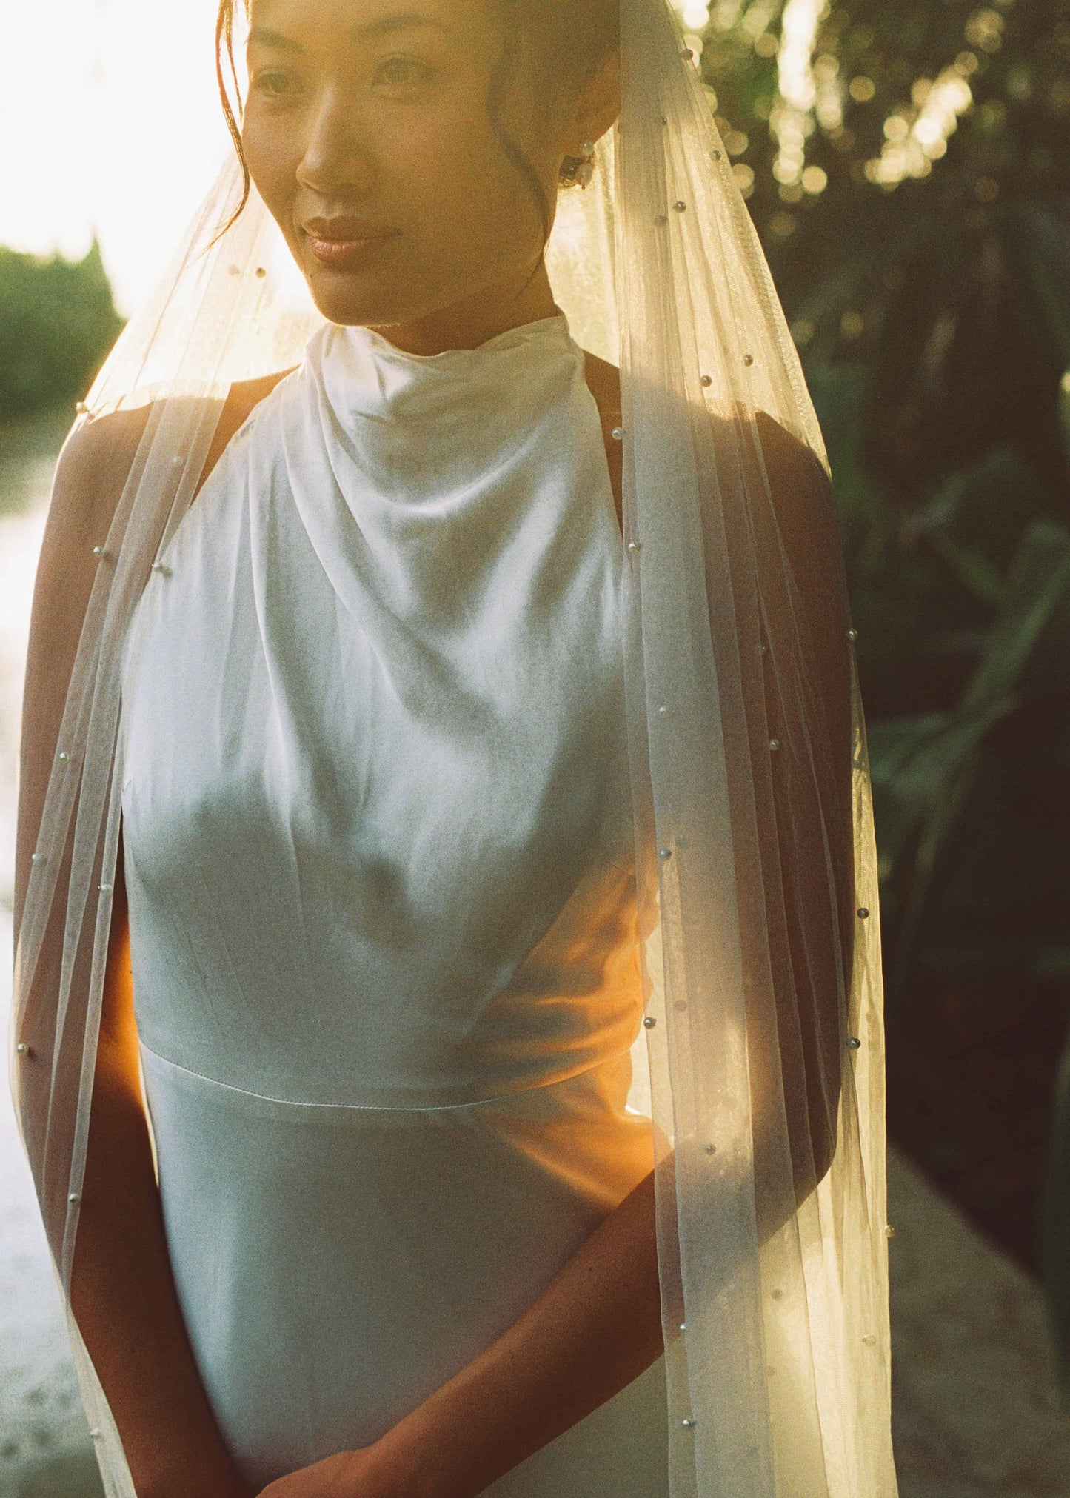
3 | Affordable Lace Mantilla Veil | 蕾丝 Mantilla 头纱 | 2 | 9 | Mantilla 风格，适合脸部和肩部 framing | 柔软 tulle + lace border | 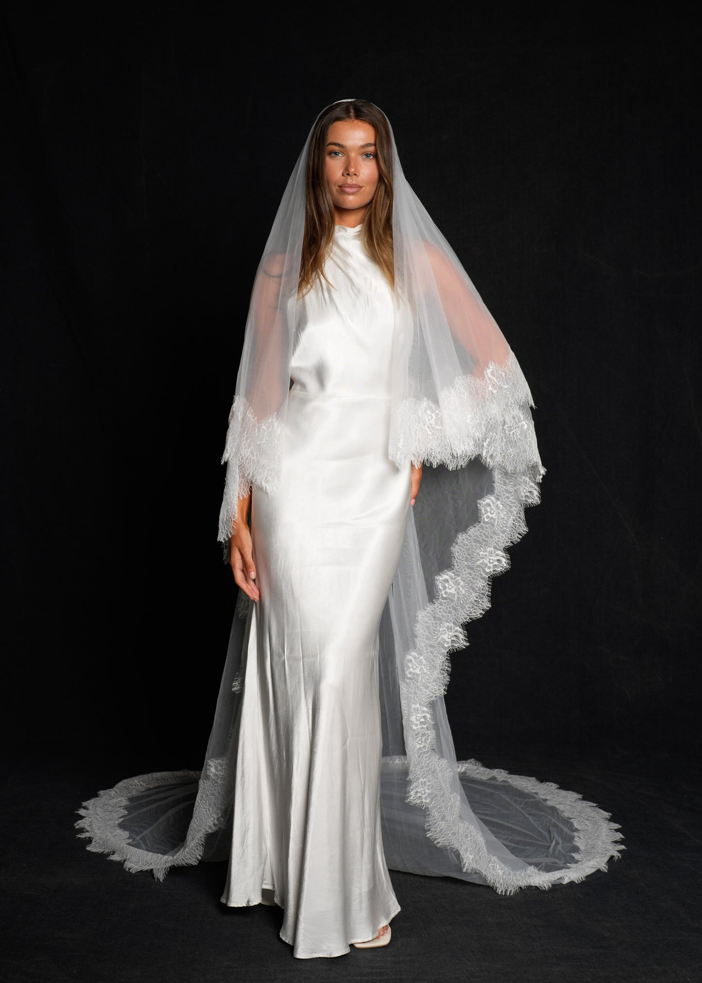 | 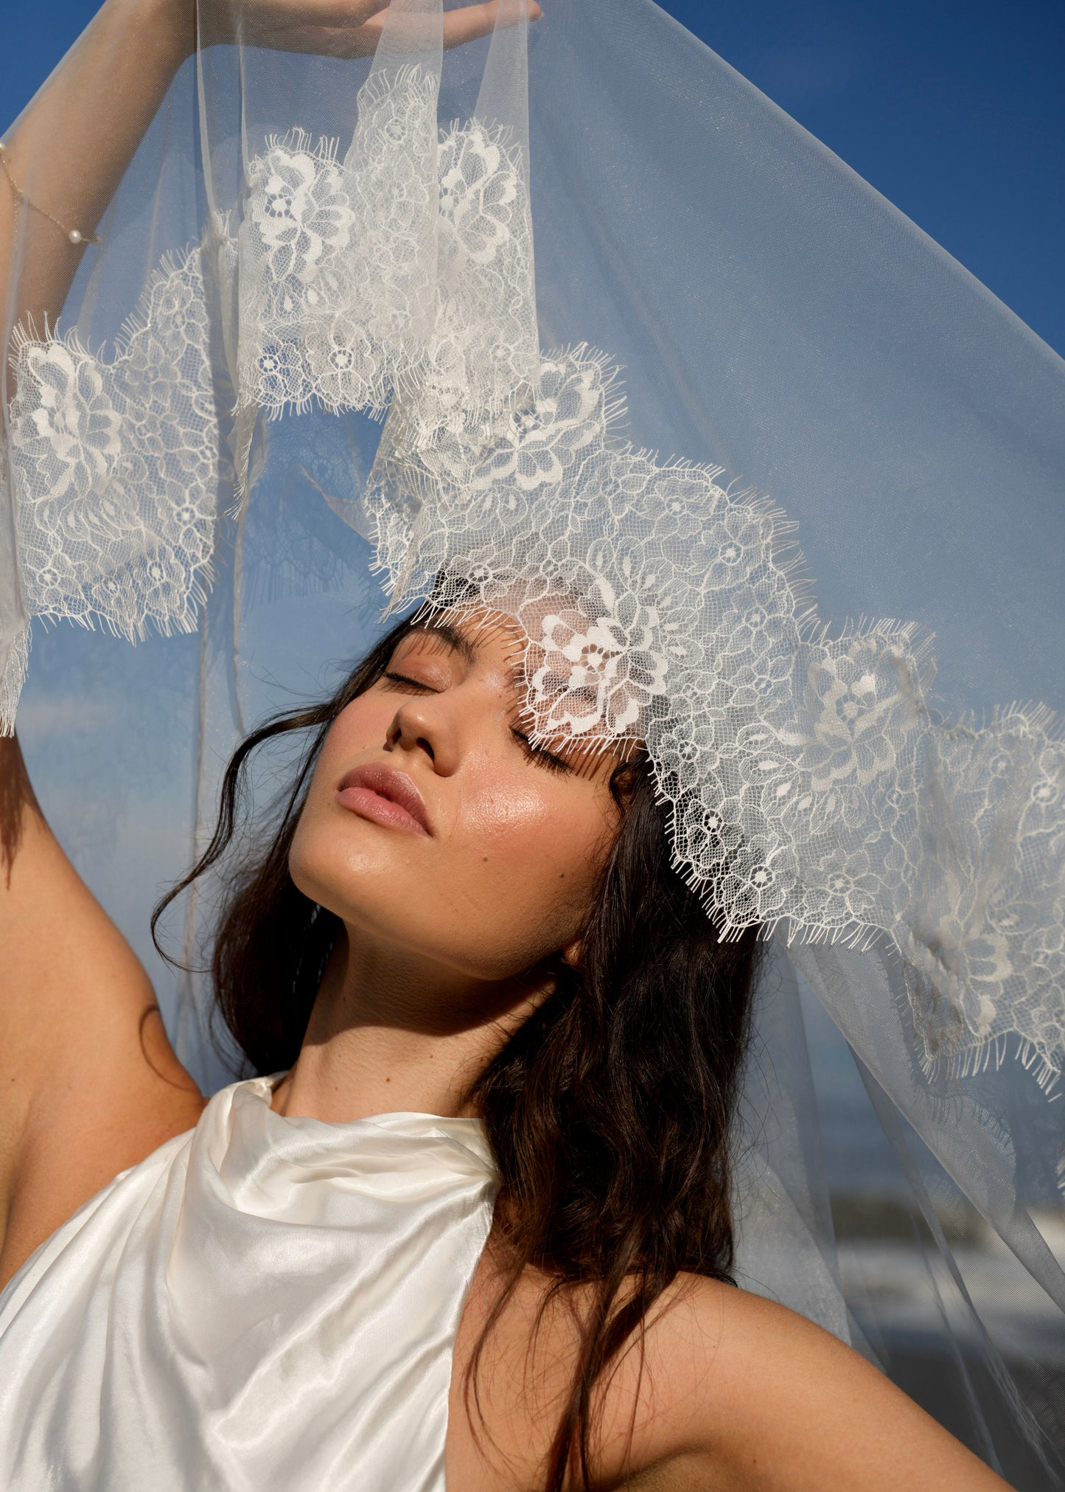 | 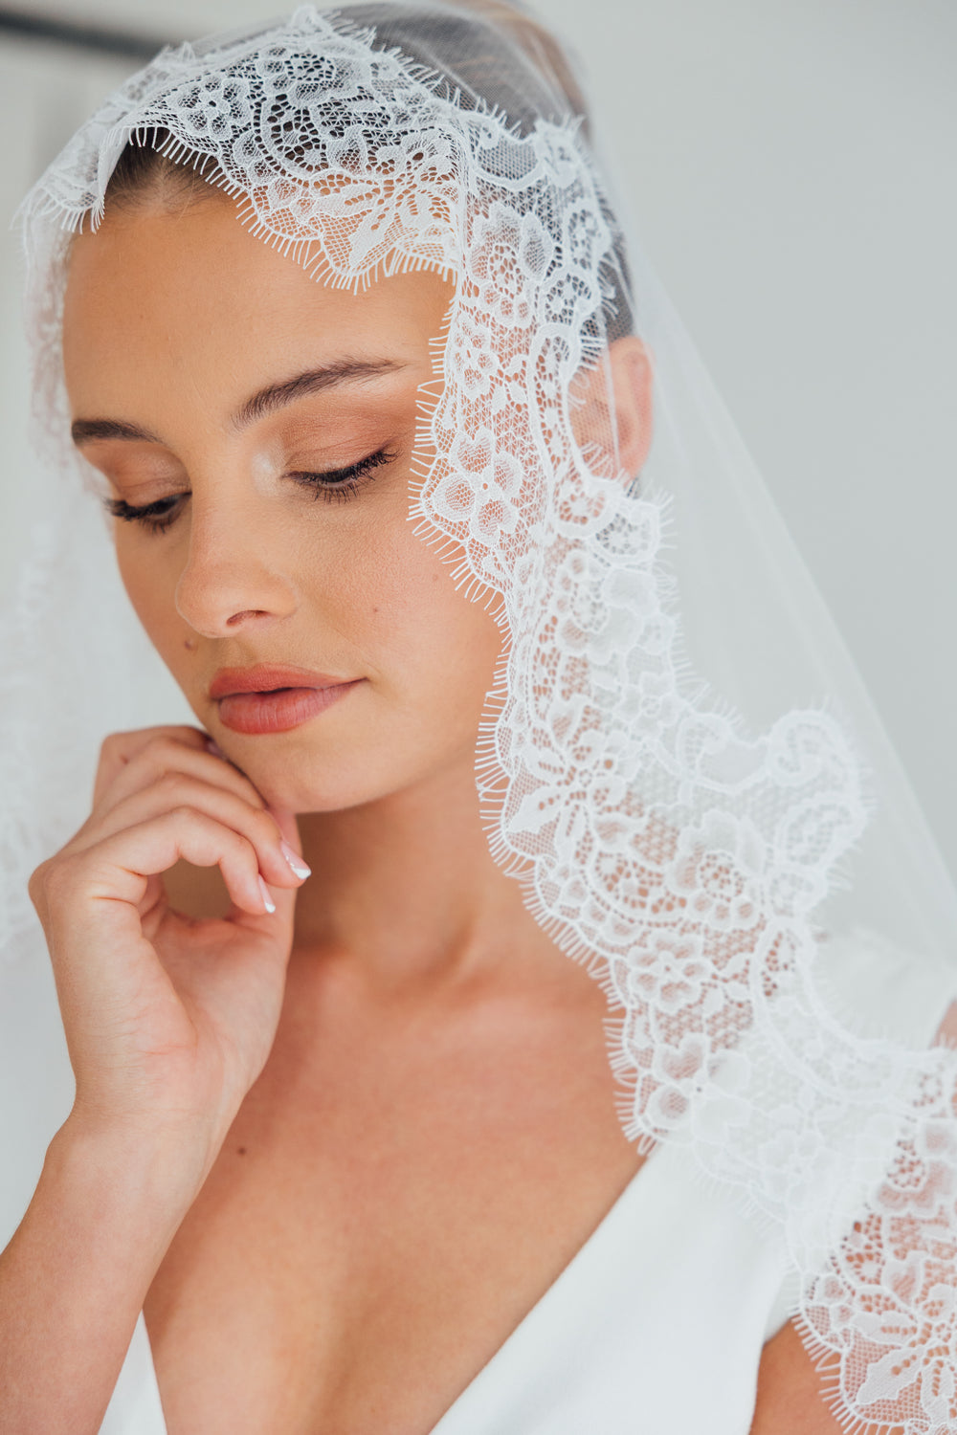
4 | Premium Lace Cathedral Veil | 高级蕾丝大教堂长头纱 | 1 | 7 | Cathedral length，长拖尾效果 | 更高品质 tulle + premium lace edge / train detail | 已购样品
5 | Satin Edge Mid-Length Veil | 缎边中长头纱 | 1 | 6 | Mid-length，中长款；可提供 fingertip / waltz 等长度建议 | 柔软 tulle + satin ribbon edge | 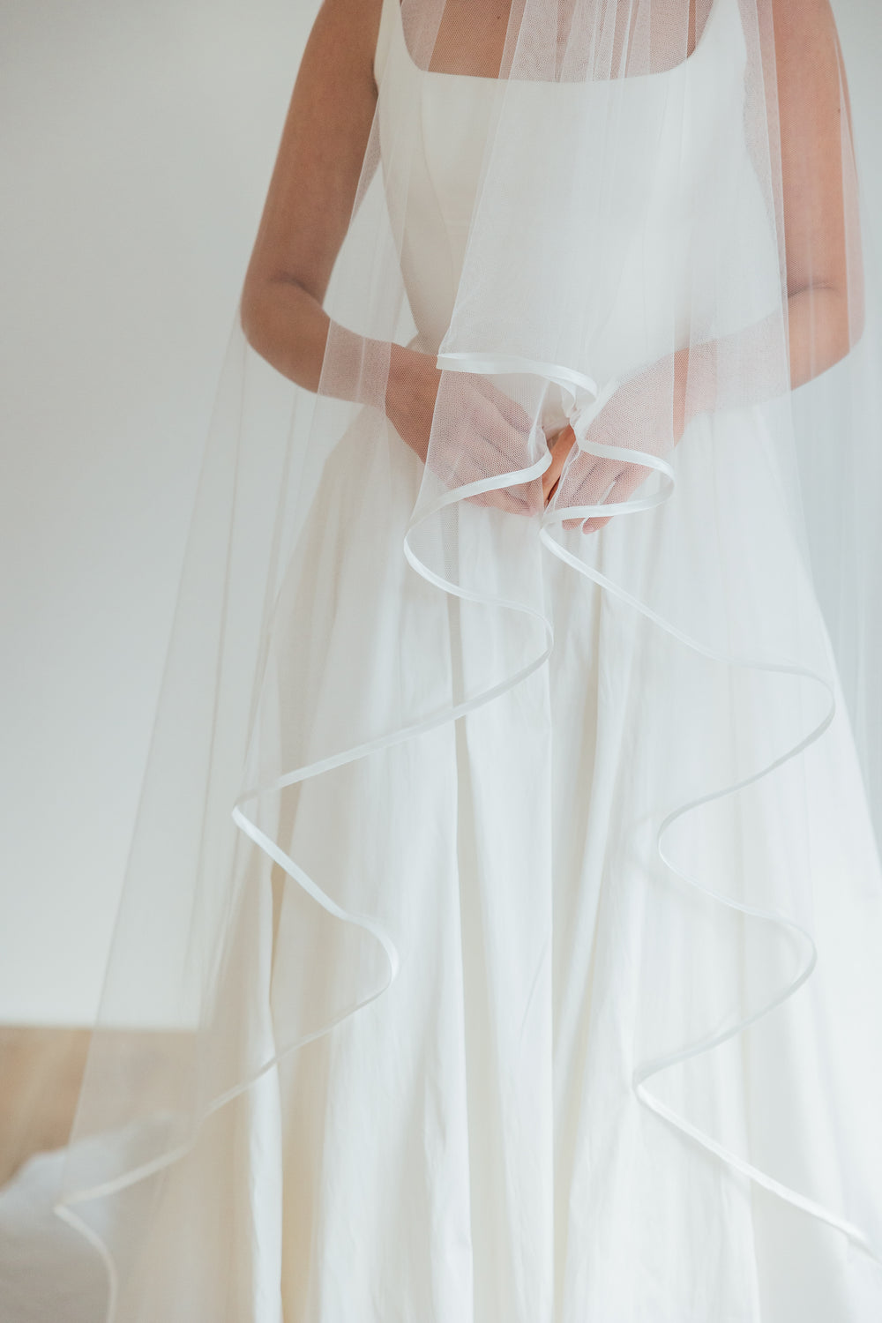
6 | Pearl Puff Short Veil | 珍珠短款 Puff 头纱 | 2 | 7 | Short veil / puff shape，短款蓬感造型 | 有一定支撑感的 tulle/netting + pearls | 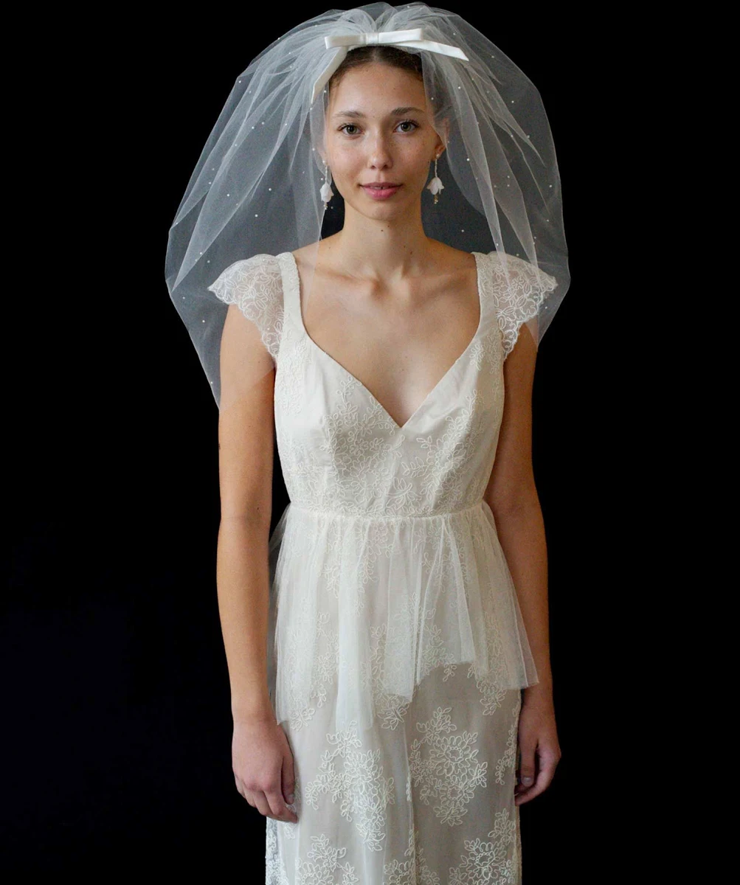
7 | 3D Floral Long Veil | 3D 花朵长头纱 | 1 | 1 | Long/editorial sample，视觉样品 | Tulle + 3D floral applique | 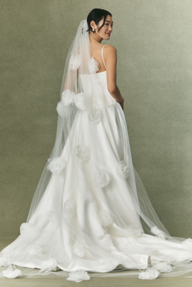
8 | Ruffled Visual Veil | 荷叶边视觉头纱 | 1 | 1 | Long/editorial sample，视觉样品 | Tulle 或合适材质 + ruffle construction | 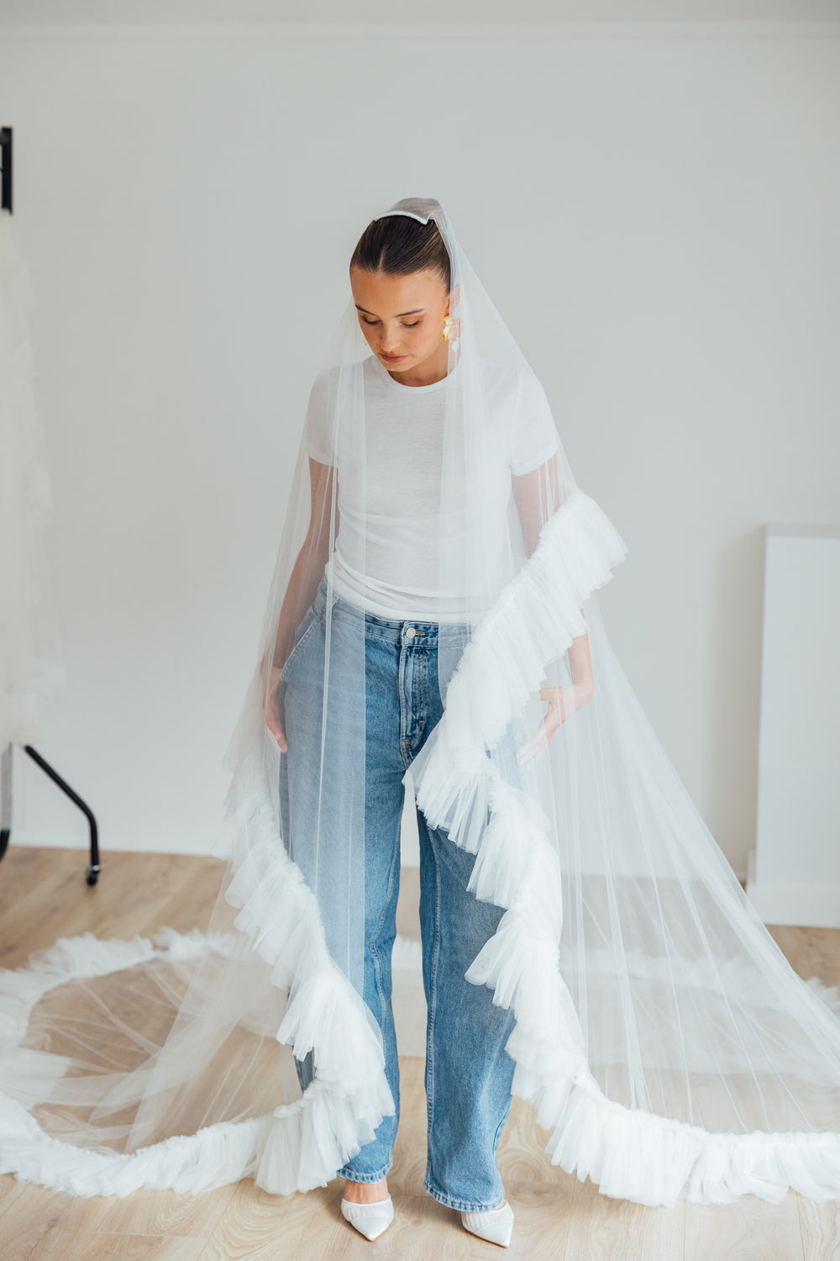
数量汇总
样品数量合计 | 12
首批计划数量合计 | 69
说明 | 最终量产数量会根据样品质量、报价、MOQ、交期和成本确认后决定。

